ordersheet
世！
セガ体感ゲーム第1弾 ハングオン筐体 待望の再販決定！
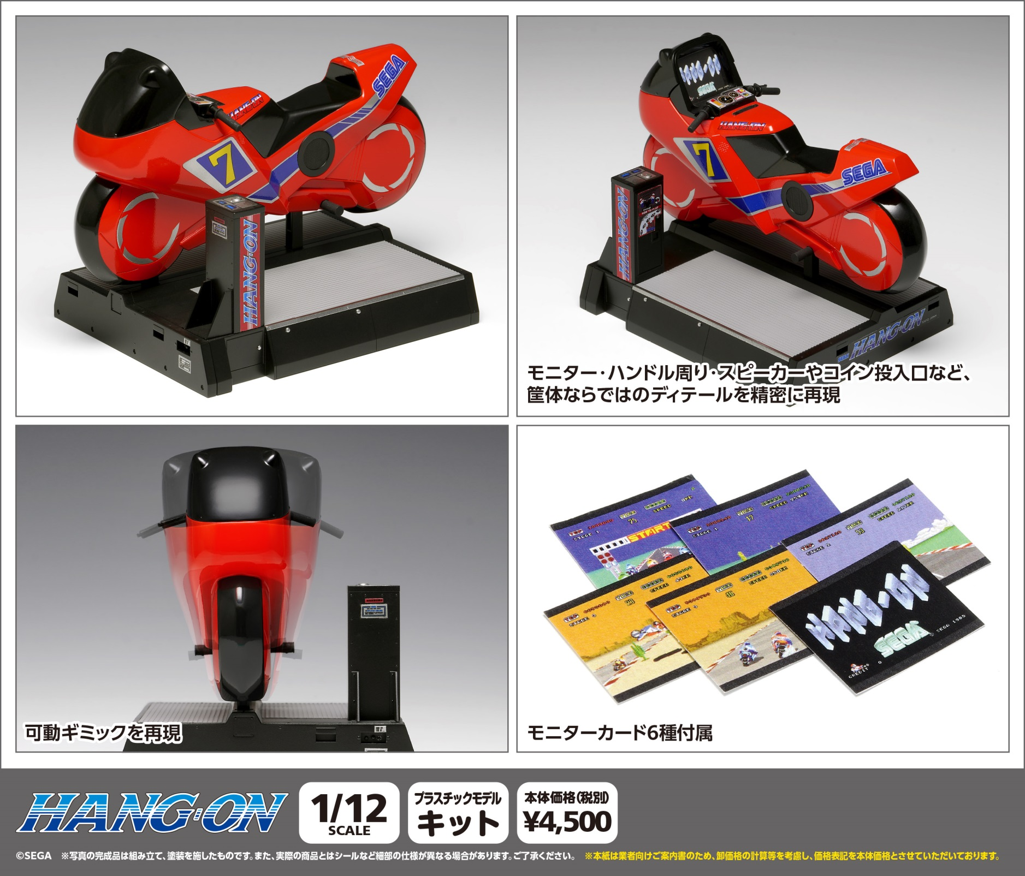

●スケール：1/12スケール ●サイズ：全長約155ｍｍ ●製品仕様：プラスチックモデルキット ●接着剤不要のスナップフィットタイプ ●付属品：マーキングシール 、プレイ中を再現するモニターカード6種●登場作品：「ハングオン」●版権表記：（Ｃ）SEGA ●製品説明：1985年にセガの体感型ゲーム第1弾として登場した「ハングオン」。バイク型筐体に跨って操縦するような、リアルな操作感で多くのゲームファンを魅了した不朽のバイクゲームのプラモデルキットが再登場。モデルは、赤いバイク型筐体が特徴のライドオンタイプを忠実に再現。レーサーさながらのスタイルをそのままに、存在感あるフォルムを楽しめる仕様となっています。キットは接着剤不要のスナップフィットタイプを採用し、シンプルな部品構成で組み立てやすい設計。主要パーツは実機に近い成形色で構成されており、付属のマーキングシールを貼ることで、塗装を行わずともイメージに近い仕上がりを望めます。

(税別）
ＪＡＮコード |  | 当社製品コード | 製品名 |  |  | 製品価格 | 入数 | ご注文数
4943209-520329 |  | GM-032 | ハングオン筐体 |  |  | ¥4,500 | 24
 |  |  | ［ライドオンタイプ］
受注締め切り |  |  |  | 発売予定
2026年 月 日( ) |  |  |  | 2026-11-30
 |  |  |  |  |  |  |  | 個 | C/T
 | 貴店名 |  |  |  | お取り引き問屋様名

 | ※こちらの商品のご注文はお取引問屋様へご注文ください。 |  |  |  | ※生産の都合により完納できない場合もございます。予めご了承くださいますようお願いいたします。

